상품제안서
사이드 포켓 쿨러백 보온 보냉가방 | 상품코드: F26838

 |  |  |  |  |  |  | 02-412-0044 | www.easy1.co.kr
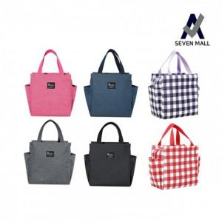

【상세/제작정보】 | 기본수량 미만 인쇄시 비용 추가. 스티커 제작및 부착 비용 별도 문의. * 색상 -체크레드, 체크퍼플 추가 300원

【인쇄/포장옵션】 | 실크 / 포장불가능

【공급단가】 | 수량 | 200~ | 500~ | 1,000~ | 3,000~ | 5,000~
*VAT별도 | 단가 | 2,750원 | 2,700원 | 2,640원 | 2,570원 | 2,530원

【상품 URL】 | https://dev.easy1.co.kr:443/src/goods_detail.php?gdno=26838

